Hoja1
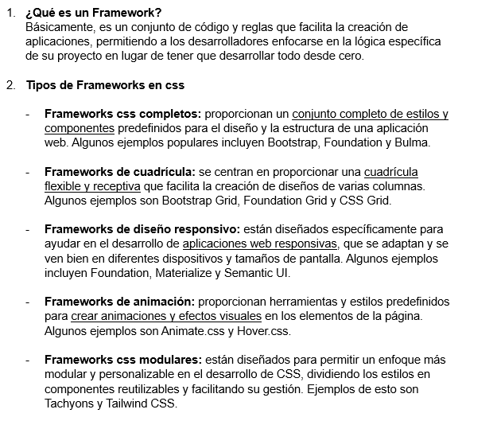

3. Cuadro comprativo
 | Bootstrap | Foundation | Bulma | Tailwind CSS
CARACTERÍSTICAS | Estilos predefinidos | Flexibilidad | Diseño moderno y minimalista | Enfoque utilitario
 | Cuadrícula receptiva | Rejilla receptiva | Ligero y rápido | Rendimiento optimizado
 | Amplia compatibilidad con navegadores | Amplia variedad de componentes | Fácil personalización | Personalización extensa
VENTAJAS | Diseño receptivo | Altamente personalizable | Buena documentación | Gran personalización y control sobre estilos
 | Componentes listos para usar | Amplia gama de componentes | Comunidad activa | Activa comunidad y recursos de aprendizaje
 | Comunidad y documentación | Activo desarrollo y comunidad | Ligero y rápido | Diseño receptivo fácil de implementar
DESVENTAJAS | Apariencia genérica | Mayor curva de aprendizaje | Menos características y componentes en comparación con otros frameworks | Mayor dependencia de clases en el HTML
 | Sobrecarga de código | Algunos componentes pueden ser pesados | Menor compatibilidad con navegadores antiguos | Puede ser excesivo para proyectos pequeños o simples
 | Curva de aprendizaje | Requiere un conocimiento sólido de CSS | Menor nivel de soporte de accesibilidad | Requiere familiarizarse con la nomenclatura de clases de Tailwind
VERSIÓN | 5.2.3 (22 de noviembre de 2022) | 6.6.3 (2 de marzo de 2021) | 0.9.4 (24 de junio de 2023) | 3.0.2 (13 de diciembre de 2021)

 | Bootstrap | Foundation | Bulma | Tailwind CSS
CARACTERÍSTICAS | Estilos predefinidos | Flexibilidad | Diseño moderno y minimalista | Enfoque utilitario
 | Cuadrícula receptiva | Rejilla receptiva | Ligero y rápido | Rendimiento optimizado
 | Amplia compatibilidad con navegadores | Amplia variedad de componentes | Fácil personalización | Personalización extensa
VENTAJAS | Diseño receptivo | Altamente personalizable | Buena documentación | Gran personalización y control sobre estilos
 | Componentes listos para usar | Amplia gama de componentes | Comunidad activa | Activa comunidad y recursos de aprendizaje
 | Comunidad y documentación | Activo desarrollo y comunidad | Ligero y rápido | Diseño receptivo fácil de implementar
DESVENTAJAS | Apariencia genérica | Mayor curva de aprendizaje | Menos características y componentes en comparación con otros frameworks | Mayor dependencia de clases en el HTML
 | Sobrecarga de código | Algunos componentes pueden ser pesados | Menor compatibilidad con navegadores antiguos | Puede ser excesivo para proyectos pequeños o simples
 | Curva de aprendizaje | Requiere un conocimiento sólido de CSS | Menor nivel de soporte de accesibilidad | Requiere familiarizarse con la nomenclatura de clases de Tailwind
VERSIÓN | 5.2.3 (22 de noviembre de 2022) | 6.6.3 (2 de marzo de 2021) | 0.9.4 (24 de junio de 2023) | 3.0.2 (13 de diciembre de 2021)

